상품제안서
머레이 무선고속충전 장패드 WP-01[인쇄무료] | 상품코드: F25720

 |  |  |  |  |  |  | 02-412-0044 | www.easy1.co.kr
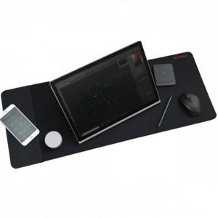

【상세/제작정보】

【인쇄/포장옵션】 | 실크 / 포장지포장

【공급단가】 | 수량 | 50~ | 100~ | 500~ | 1,000~ | 2,000~
*VAT별도 | 단가 | 34,120원 | 33,570원 | 32,760원 | 31,940원 | 31,390원

【상품 URL】 | https://easy1.co.kr:443/src/goods_detail.php?gdno=25720

